信用交易
融资融券市场交易数据统计（20221109）

标的证券 | 融资融券余额（亿元） | 融资余额（亿元） | 融券余额（亿元） | 融资买入额（亿元） | 融资融券规模变化（亿元） | 融资余额增幅(‰) | 融券余额增幅(%)
统计数据 | 15,711.71 | 14,657.49 | 1,054.22 | 561.73 | 17.12 | 1.73 | -0.77
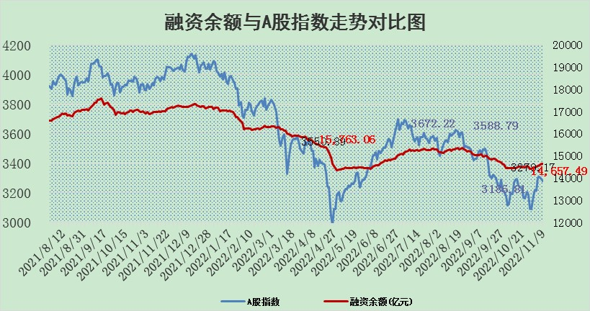

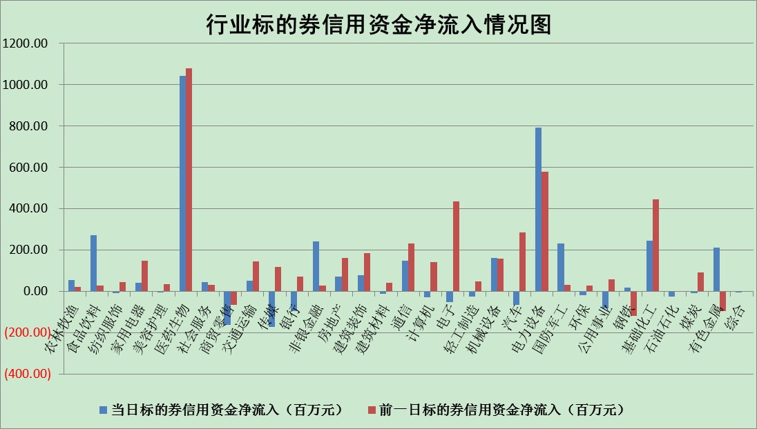

标的基金代码 | 标的基金简称 | 融资余额/市值(%) | 融资余额增幅(%) | 融资买入额/成交金额(%) | （融资余额净增额-融券余额净增额）/市值(‱) | 融券余额降幅(%) | ABS[（融资余额净增额-融券余额净增额）/市值净增额-1](%)
159902 | 华夏中小板ETF | 0.00 | 0.00 | 0.00 | 0.00 | 0.00 | 100.00
159915 | 易方达创业板ETF | 2.06 | -4.22 | 802038.71 | -6.87 | 5.49 | 95.68
159919 | 嘉实沪深300ETF | 5.65 | 1.37 | 4.71 | 10.95 | 42.10 | 110.08
159920 | 华夏恒生ETF | 82.55 | 0.06 | 15.49 | 4.67 | 4.18 | 102.76
159922 | 嘉实中证500ETF | 0.33 | 1.00 | 47.33 | 2.41 | 0.36 | 106.83
159925 | 南方沪深300ETF | 0.02 | 0.00 | 0.00 | 0.00 | 0.00 | 100.00
159928 | 消费ETF | 0.88 | 1.47 | 2.86 | 0.82 | -4.48 | 100.58
159934 | 易方达黄金ETF | 459.08 | -0.17 | 8.98 | -79.27 | 0.00 | 136.68
159939 | 全指信息技术ETF | 1.06 | -0.78 | 25.10 | 0.34 | 20.18 | 100.28
159940 | 全指金融地产ETF | 0.46 | 0.16 | 0.00 | 0.07 | 0.00 | 99.80
159995 | 半导体芯片ETF | 1.78 | 1.34 | 174.48 | 2.67 | 1.54 | 102.35
159997 | 天弘中证电子ETF | 2.77 | 0.78 | 13.42 | 2.15 | 1.11 | 101.91
159998 | 天弘中证计算机主题ETF | 0.47 | 19.41 | 0.11 | 7.63 | 0.00 | 106.20
510050 | 华夏上证50ETF | 10.47 | 0.15 | 76.93 | 2.74 | 8.27 | 102.72
510180 | 华安上证180ETF | 0.54 | 0.26 | 1.94 | 0.14 | 0.09 | 100.25
510880 | 华泰柏瑞红利ETF | 0.22 | -1.02 | 0.13 | 0.05 | 16.58 | 99.88
510900 | 易方达恒生H股ETF | 145.49 | 0.00 | 20.76 | 0.31 | 0.00 | 100.16
511010 | 5年期国债ETF | 9.77 | 0.42 | 1.49 | 4.13 | 0.00 | 22.53
511380 | 可转债及可交换债券ETF | 18.00 | -0.12 | 2.12 | -2.18 | 0.00 | 69.12
512000 | 全指证券ETF | 7.24 | 0.31 | 13.35 | 2.57 | 0.89 | 107.44
512010 | 沪深300医药卫生ETF | 5.02 | 0.79 | 80.79 | 4.85 | 2.93 | 336.16
512070 | 沪深300非银ETF | 2.93 | 0.60 | 32.31 | 1.66 | -18.72 | 102.56
512400 | 南方中证申万有色金属ETF | 1.32 | 4.09 | 1.98 | -0.64 | -13.07 | 99.12
512580 | 广发中证环保产业ETF | 0.86 | -6.24 | 0.21 | -3.85 | 3.24 | 97.28
512660 | 国泰中证军工ETF | 3.02 | -0.73 | 26.09 | -2.04 | 0.31 | 97.63
512800 | 华宝中证银行ETF | 15.57 | 0.72 | 6.73 | 0.96 | -76.96 | 100.52
512980 | 广发中证传媒ETF | 1.94 | -1.53 | 59.88 | -3.01 | 0.00 | 95.95
515030 | 华夏中证新能源汽车ETF | 1.74 | 3.18 | 21.37 | 6.16 | 3.11 | 102.39
515050 | 华夏中证5G通信主题ETF | 1.74 | -0.81 | 259.20 | -1.51 | -1.20 | 98.49
515070 | 华夏中证人工智能ETF | 1.41 | -1.33 | 0.18 | -1.91 | 0.00 | 98.62
标的股票比较指标 |  | 融资余额/流通A股市值(%) | 融资余额增幅(%) | 融资买入额/成交金额(%) | （融资余额净增额-融券余额净增额）/流通A股市值(‱) | 融券余额降幅(%) | ABS[（融资余额净增额-融券余额净增额）/流通A股市值净增额-1](%)
前十名标的个股 |  | 仁东控股 | 九强生物 | 新疆天业 | 唯万密封 | 蓝黛科技 | 张小泉
 |  | 炬芯科技 | 柘中股份 | 中国铝业 | 康为世纪 | 奋达科技 | 佳缘科技
 |  | 全柴动力 | 郑州银行 | 科翔股份 | 亨迪药业 | 凯龙股份 | 中信博
 |  | 数码视讯 | 皇庭国际 | 光大银行 | 金财互联 | 美邦服饰 | 湖北广电
 |  | 蒙草生态 | 海锅股份 | 鲁信创投 | 江波龙 | 楚天高速 | 麦澜德
 |  | 福星股份 | 新时达 | 高能环境 | 海锅股份 | 昂立教育 | 泽达易盛
 |  | 司尔特 | 金贵银业 | 和顺科技 | 众生药业 | 华远地产 | 鼎阳科技
 |  | 亚通股份 | 金财互联 | 来伊份 | 侨源股份 | 广西广电 | 天益医疗
 |  | 尖峰集团 | 巨轮智能 | 渤海轮渡 | 榕基软件 | 德美化工 | 深水规院
 |  | 莱茵生物 | 博迁新材 | 中油工程 | 恩威医药 | 力诺特玻 | 赣能股份
后十名标的个股 |  | 新乳业 | 富创精密 | 粤水电 | 和顺科技 | 莱茵生物 | 军信股份
 |  | 盐津铺子 | 聚辰股份 | 中来股份 | 张小泉 | 大众交通 | 德邦科技
 |  | 中国广核 | 德龙汇能 | 辽宁能源 | 熵基科技 | 新化股份 | 华帝股份
 |  | 皇马科技 | 盐津铺子 | 中青宝 | 皇氏集团 | 生益电子 | 雅艺科技
 |  | 仙鹤股份 | 阳光诺和 | 美利云 | 湖北广电 | 安恒信息 | 盛帮股份
 |  | 杭叉集团 | 和顺科技 | 仁东控股 | 德邦科技 | 博云新材 | 电广传媒
 |  | 飞科电器 | 东鹏饮料 | 泛海控股 | 富创精密 | 平高电气 | 瑞德智能 | ;
 |  | 景津装备 | 达仁堂 | 震安科技 | 云路股份 | 圣泉集团 | 华大基因
 |  | 岱美股份 | 智慧农业 | 龙头股份 | 优利德 | 来伊份 | 宝钛股份
 |  | 苏州银行 | 华懋科技 | 盐津铺子 | 联盛化学 | 豪森股份 | 东方国信
说明：1.以上普通交易数据和信用交易数据皆以交易日收盘后数据为基准；2.上述标的证券总数据只计算标的证券市场总数据，不包括从标的证券中调出去标的证券数据，所以与交易所公布的总值略有不同； 3.上述行业采用申万一级行业分类；4.以上标的基金和标的个股中比较的6个指标值中：前5个（从左至右）为正向指标，值越大排名越靠前；第6个为逆向指标，值越小，排名越靠前；5.第6个指标中ABS[]表示求绝对值，其主要用于考量信用资金相对净流入对股价相对净变化的贡献程度；6.数据来源：wind，交易所。

